解法ヒント_補足
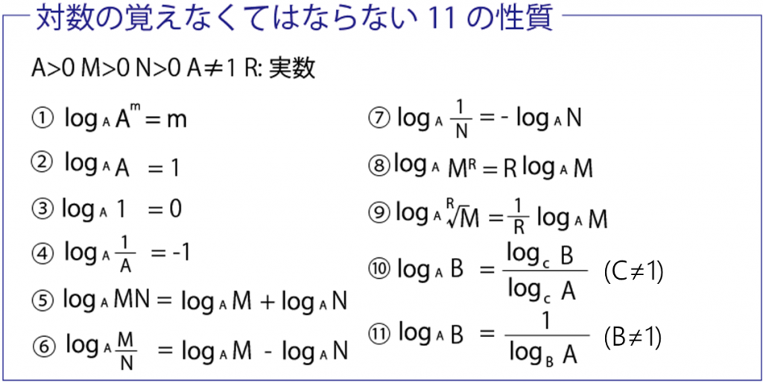
■対数
https://juken-mikata.net/how-to/mathematics/logarithm.html

